標準記録突破者一覧
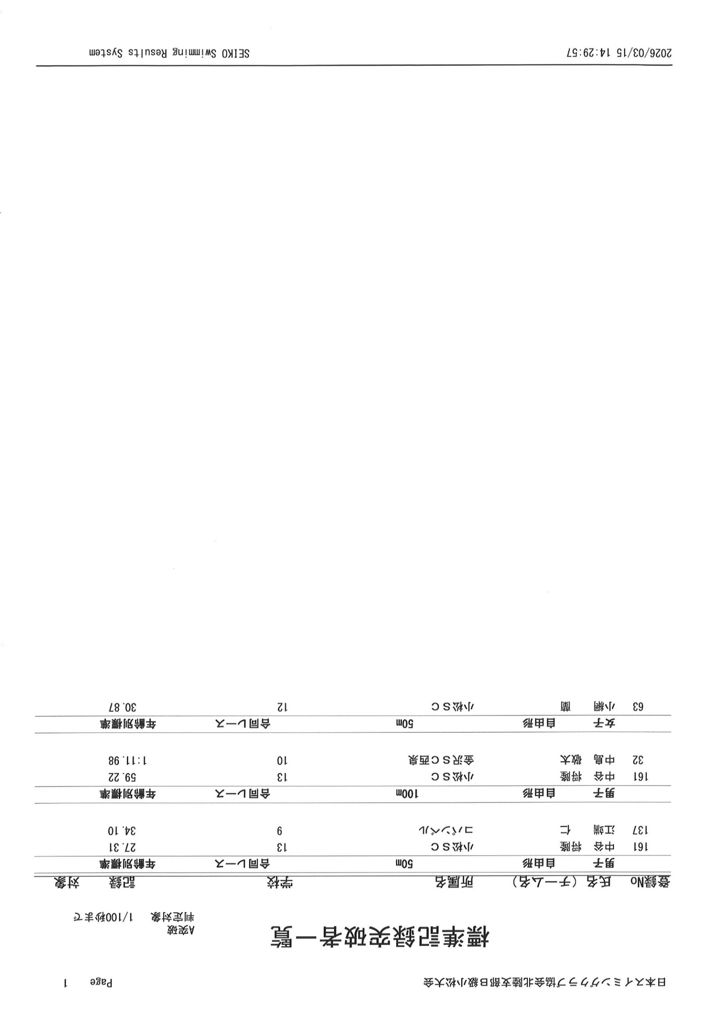

Bクラス
ＳＣ協会北陸支部 Ｂ級短水路小松大会
令和8年3月15日(日） 石川県立小松屋内水泳プール

男子 | Bクラス10才以下 |  |  |  |  |  |  |  | 女子 | Bクラス10才以下

 | 1位 | 年齢 | 2位 | 年齢 | 3位 | 年齢 | 4位 | 年齢 | 種目 | 1位 | 年齢 | 2位 | 年齢 | 3位 | 年齢 | 4位 | 年齢
自由形 | 中島 敬太 | 10 | 浅香 到真 | 10 | 江端 仁 | 9 | 伊東 凌平 | 10 | 自由形 | 橘 実凜 | 10 | 茨田 笑花 | 10 | 庄田 美乃 | 10 | 小竹あず沙 | 10
50m | 金沢ＳＣ西泉 |  | 金沢ＳＣ西泉 |  | コパンベル |  | ＳＡ魚津 |  | 50m | 金沢SC小立野 |  | W.L南条 |  | 小松ＳＣ |  | W.L南条
タイム決勝 | 33.82 |  | 34.06 |  | 34.1 |  | 34.79 |  | タイム決勝 | 34.04 |  | 34.43 |  | 35.1 |  | 35.25

自由形 | 中島 敬太 | 10 | 嶋崎 蓮馬 | 10 | 工藤 瑛斗 | 9 | 和田 蒼史 | 9 | 自由形 | 橘 実凜 | 10 | 中村 楓花 | 9 | 徳道 玲奈 | 9 | 太田 美澪 | 9
100m | 金沢ＳＣ西泉 |  | W.L南条 |  | 小松ＳＣ |  | W.L南条 |  | 100m | 金沢SC小立野 |  | 能美ＳＣ |  | ＳＡ魚津 |  | AIM21
タイム決勝 | 0:01:12 |  | 0:01:18 |  | 0:01:20 |  | 0:01:22 |  | タイム決勝 | 0:01:17 |  | 0:01:20 |  | 0:01:21 |  | 0:01:24

背泳ぎ | 浅香 到真 | 10 | 工藤 瑛斗 | 9 | 越守 奏太 | 9 | 長清 充希 | 9 | 背泳ぎ | 平野 加麻 | 10 | 茨田 笑花 | 10 | 小梁 紗季 | 9 | 上出 恵麻 | 10
50m | 金沢ＳＣ西泉 |  | 小松ＳＣ |  | 金沢SC中林 |  | 小松ＳＣ |  | 50m | 金沢SC中林 |  | W.L南条 |  | 能美ＳＣ |  | 小松ＳＣ
タイム決勝 | 1900-02-08 03:21:36 |  | 1900-02-10 10:04:48 |  | 1900-02-12 07:26:24 |  | 1900-02-13 07:12:00 |  | タイム決勝 | 1900-02-10 11:31:12 |  | 1900-02-11 04:19:12 |  | 1900-02-11 13:26:24 |  | 1900-02-14 02:52:48

背泳ぎ | 町岡 岳 | 10 | 伊東 凌平 | 10 | 長清 充希 | 9 |  |  | 背泳ぎ | 酒泉 和桜 | 9 | 小梁 紗季 | 9 | 平野 加麻 | 10 | 前田 果歩 | 9
100m | 金沢ＳＣ西泉 |  | ＳＡ魚津 |  | 小松ＳＣ |  |  |  | 100m | AIM21 |  | 能美ＳＣ |  | 金沢SC中林 |  | ＳＡ松任
タイム決勝 | 0:01:33 |  | 0:01:34 |  | 0:01:40 |  |  |  | タイム決勝 | 0:01:31 |  | 0:01:32 |  | 0:01:36 |  | 0:01:41

平泳ぎ | 浅香 到真 | 10 | 北間 聡景 | 9 | 山口 太希 | 8 | 川上 蓮 | 9 | 平泳ぎ | 坂下 千歩 | 10 | 庄田 美乃 | 10 | 宮腰 眞衣 | 9 | 南 ひめ乃 | 10
50m | 金沢ＳＣ西泉 |  | 金沢SC小立野 |  | 金沢SC中林 |  | W.L南条 |  | 50m | ＳＡ松任 |  | 小松ＳＣ |  | ＳＡ魚津 |  | コパンベル
タイム決勝 | 1900-02-13 00:43:12 |  | 1900-02-15 23:02:24 |  | 1900-02-16 06:57:36 |  | 1900-02-19 02:24:00 |  | タイム決勝 | 1900-02-11 22:33:36 |  | 1900-02-11 23:16:48 |  | 1900-02-15 21:21:36 |  | 1900-02-16 12:57:36

平泳ぎ | 大和 勇雅 | 9 | 川上 蓮 | 9 |  |  |  |  | 平泳ぎ | 庄田 美乃 | 10 | 坂下 千歩 | 10 | 南 ひめ乃 | 10 | 玉水 花 | 10
100m | 金沢SC小立野 |  | W.L南条 |  |  |  |  |  | 100m | 小松ＳＣ |  | ＳＡ松任 |  | コパンベル |  | ＳＡ魚津
タイム決勝 | 0:01:45 |  | 0:01:48 |  |  |  |  |  | タイム決勝 | 0:01:33 |  | 0:01:36 |  | 0:01:43 |  | 0:01:44

バタフライ | 山口 太希 | 8 | 町岡 岳 | 10 | 嶋崎 蓮馬 | 10 | 伊東 凌平 | 10 | バタフライ | 上出 恵麻 | 10 | 酒泉 和桜 | 9 | 小竹あず沙 | 10 | 中村 楓花 | 9
50m | 金沢SC中林 |  | 金沢ＳＣ西泉 |  | W.L南条 |  | ＳＡ魚津 |  | 50m | 小松ＳＣ |  | AIM21 |  | W.L南条 |  | 能美ＳＣ
タイム決勝 | 1900-02-08 02:52:48 |  | 1900-02-09 14:38:24 |  | 1900-02-10 10:19:12 |  | 1900-02-10 10:19:12 |  | タイム決勝 | 1900-02-07 03:36:00 |  | 1900-02-09 04:48:00 |  | 1900-02-10 16:33:36 |  | 1900-02-11 15:07:12
 |  |  |  |  |  |  | (同3位)
バタフライ | 田邊 洸 | 10 |  |  |  |  |  |  | 個人メドレー | 小竹あず沙 | 10 | 太田 美澪 | 9 | 飯田 奏那 | 9
100m | ｿﾗｰﾚ東洋 |  |  |  |  |  |  |  | 200m | W.L南条 |  | AIM21 |  | AIM21
タイム決勝 | 0:01:43 |  |  |  |  |  |  |  | タイム決勝 | 0:03:15 |  | 0:03:21 |  | 0:03:25

個人メドレー | 中島 敬太 | 10 | 嶋崎 蓮馬 | 10 | 和田 蒼史 | 9 | 浅井 朝日 | 10
200m | 金沢ＳＣ西泉 |  | W.L南条 |  | W.L南条 |  | ｿﾗｰﾚ東洋
タイム決勝 | 0:02:57 |  | 0:03:11 |  | 0:03:12 |  | 0:03:21

